สภ.กมลา
แบบข้อมูลโครงการจัดซื้อจัดจ้างในรอบเดือน กุมภาพันธ์ 2569 ปีงบประมาณ พ.ศ. 2569
สถานีตำรวจภูธรกมลา
ประจำเดือน กุมภาพันธ์ 2569

ลำดับที่ | งานที่ซื้อหรือจัดจ้าง | วงเงินที่ซื้อหรือจ้าง | ราคากลาง | วิธีซื้อหรือจ้าง | รายชื่อผู้เสนอราคา | ราคาที่เสนอ | ผู้ที่ได้รับการคัดเลือก | ราคาที่ตกลงซื้อหรือจ้าง | เหตุผลที่คัดเลือกโดยสรุป | เลขที่และวันที่ของสัญญาหรือข้อตกลงในการซื้อหรือจ้าง (โดยต้องมีข้อมูลทั้งเลขที่และวันที่ของสัญญาหรือข้อตกลงในการซื้อหรือจ้าง)
1 | เช่าเครื่องถ่ายเอกสาร | 4,400 | 4,400 | วิธีประกาศเชิญชวน | บริษัท ภูเก็ตคาร์เรนท์ แอนด์ ทราเวล จำกัด | 4,400/เดือน | บริษัท ภูเก็ตคาร์เรนท์ แอนด์ ทราเวล จำกัด | 52,800/12 เดือน | เครื่องถ่ายเอกสารเป็นเครื่องใหม่ การบริการของช่างรวดเร็วทำให้ไม่ส่งผลเสียต่อทางราชการ | สัญญาเลขที่ 1/2569 ลงวันที่ 14 ตุลาคม 2568
2 | จ้างทำความสะอาด | 14445 | 14445 | วิธีประกาศเชิญชวน | ห้างหุ้นส่วนจำกัด แม็กซ์โปรคลีนนิ่ง | 14,445/เดือน | ห้างหุ้นส่วนจำกัด แม็กซ์โปร คลีนนิ่ง | 173,340/12 เดือน | การทำความสะอาดรวดเร็วเป็นไปด้วยความเรียบร้อย ไม่ขาดตกบกพร่อง มีเจ้าหน้าที่สำรอง กรณีเจ้าหน้าที่ที่ปฏิบัติหน้าที่มีกิจจำเป็นเร่งด่วน | สัญญาเลขที่ 2/2569 ลงวันที่ 14 ตุลาคม 2568
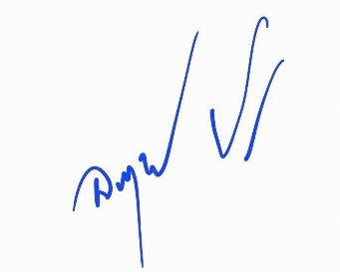
ตรวจแล้วถูกต้อง
พ.ต.อ.
(อนุรักษ์ ปริญญาสถิรกุล)
ผกก.สภ.กมลา

